Table 1
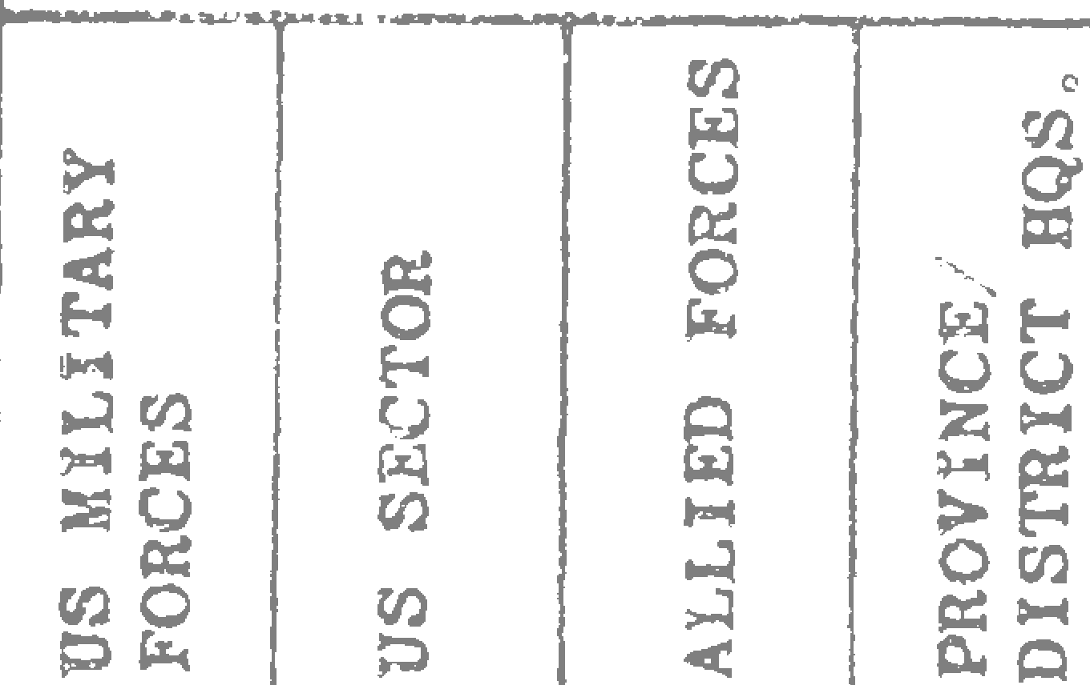
.,, |  |  |  |  |  |  | - ■ Provincial Reconnaissance Unit Monthly Report As of 31 August 1968
 |  |  |  |  |  | III, RESULTS
 |  |  |  |  |  |  |  |  |  |  |  |  |  |  |  |  |  |  |  | INTEL/REPORT DISSEMINATED
AREA - - - - - -+ |  |  |  |  |  | --- - |  |  |  |  | +-- -l |  |  |  | -- --6- |  |  |  |  | i--- --!.--- - - -►- - - |  |  |  |  |  |  |  |  |  |  |  |  |  |  | -- - - --- |  |  | - -

.. ·, ... ,.. '

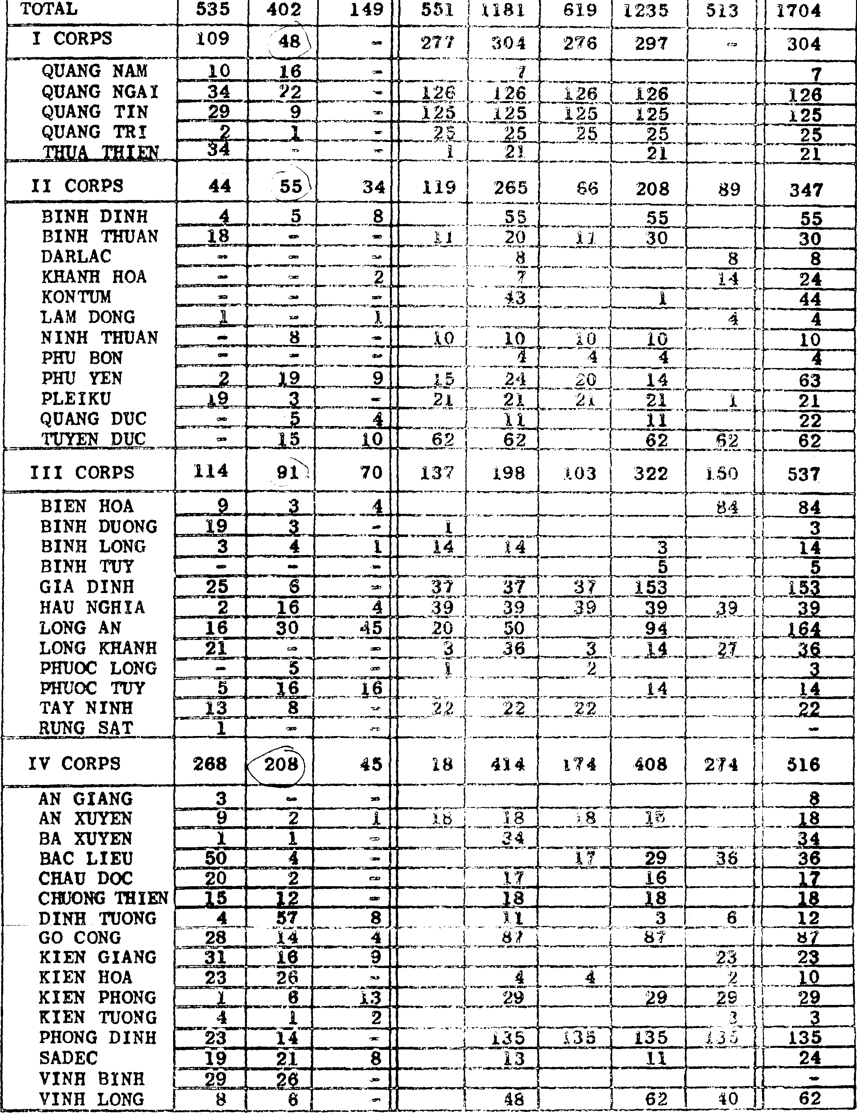

AIZlt
---------, |  |  |  |  |  |  |  |  |  | Provincial Reconnaissance Unit Monthly Repo t As of 31 August 1968 |  |  |  |  |  |  |  |  |  |  |  |  |  |  |  |  |  |  |  |  |  |  |  |  |  |  |  |  |  |  | .........,,
--------------Io--P--E-R-S-O-.N.N.E.:L::::::!!
Strength |  |  |  |  |  |  |  |  |  |  |  |  |  |  |  |  | Losses
NUllber fl.l ,:, ; = ; Iv i (JI i A sfll a ==-- t :s :s :s ;:Iii 2; lid Ill: •

1rea
48321"498 |  | 4501 |  |  |  |  |  |  | 483 |  |  |  | 286
978 \_1007" |  | 994 |  |  |  |  |  |  | 13 |  |  |  | 48
?CAOLRPS |  |  |  |  |  |  |  |  |  |  |  |  |  |  |  |  | -4\J -3 47 |  |  |  |  |  |  |  |  |  |  |  |  |  |  |  |  |  |  | - - 36 79 - 134
\l J |  |  |  |  |  |  |  |  |  |  |  |  |  |  |  |  |  |  |  |  |  |  |  |  |  |  |  |  |  |  |  |  |  | 7 - - 5 14 - 9)
'--,c- · ----- --4... :---4- |  |  |  |  |  |  |  |  |  |  |  |  |  |  |  |  |  |  |  | l----ij...--+l- --+---l-----l---t----l----4---4+-_. .;_
QUANG NAM |  |  |  | 152 |  |  |  |  |  |  | ISO |  |  |  | 142 |  |  |  |  | 8 ""' 7 2 2
QUANG NGAI |  |  |  | 338 |  |  |  |  |  |  | 353 |  |  |  | 348 |  |  |  |  | 5 15
QUANG TIN |  |  |  | 195 |  |  |  |  |  |  | 195 |  |  |  | 195 |  |  |  |  | "" |  |  | 3 |  |  |  |  |  |  |  |  |  | 3 |  |  |  |  |  |  |  | 3
QUANG TRI |  |  |  | 186 |  |  |  |  |  |  | 188 |  |  |  | 188 |  |  |  |  | - |  |  | 12 |  |  |  |  |  |  |  |  |  | 5 5 |  |  |  |  |  |  |  | 10
p=c ='-.r.H.....U.. A_THIE N -1- l=07-t-_..._1. .2..:,1""-+----"'1-=2-+1 --++ 18=-i-1----+---+---+---1--+--1-- 4:.+---++-- :.4_
XI CORPS |  |  |  |  |  |  | s2s D 411 374 20 (2 " - 9 ... .. 10 42 - s4
= •B==IN--H-=-D=I=N--HJ-:-::-::;:1-1f.0.l"-=:lU:;3::;;:=1t0=2--;;-;:-1=t--:--""-tt---t2t-----:::-t8---t- t---t---t4-7t---1::-t--1t---:7::--
BINH THUAN |  |  |  |  | 8 |  |  |  |  |  |  | 60 |  |  |  | 59 |  |  |  | 1 |  |  |  | 2
DARLAC |  |  |  |  | 85 |  |  |  |  |  |  | 85 |  |  |  | - |  |  |  | 85 |  |  |  | -
KBANH HOA |  |  |  |  | 45 |  |  |  |  |  |  | 44 |  |  |  | 38 |  |  |  | 6 |  |  |  | - l 1
KONTUM |  |  |  |  | 79 |  |  |  |  |  |  | 82 |  |  |  | - |  |  |  | 82 |  |  |  | 3
LAM DONG |  |  |  |  | 44 |  |  |  |  |  |  | 33 |  |  |  | 25 |  |  |  | 8 |  |  |  | 2 13 13
NINH TRUAN 60 62 62 - 2 1 PHU BON 46 42 9 33 l 5 5 PHU YEN 118 120 88 32 2 - -
QUANG DUC |  |  |  | 15 |  |  |  |  |  |  |  | 15 |  |  |  | - |  |  |  | 15
_ TUYEN DUC |  |  |  | 98 |  |  |  |  |  |  |  | 96 |  |  |  | 34 |  |  |  | 62 |  |  |  | 8
1= -- - l |  |  |  |  |  |  |  |  |  |  |  |  |  |  |  |  |  |  |  |  |  |  |  |  |  |  |  |  |  |  |  |  |  |  |  |  | 6 4 10
 | III CORPS 1291 'l.31!_.Dl215 |  |  |  |  |  |  |  |  |  |  |  |  |  |  |  |  |  |  |  | 96 57 8 |  |  |  |  |  |  |  |  |  |  | -11 |  |  |  | -13 |  |  |  | 16 |  | .. |  | 37
 | BIEN HOA 153 150 150 |  |  |  |  |  |  |  |  |  |  |  |  |  |  |  |  |  |  |  |  |  |  |  |  |  |  |  |  |  |  | 2 |  |  |  | 1 |  |  |  | 2 |  |  |  | 3
 | BINH DUONG 123 119 119 |  |  |  |  |  |  |  |  |  |  |  |  |  |  |  |  |  |  |  |  |  |  |  |  |  |  |  |  |  |  | 3 |  |  |  | 3 |  |  |  |  |  |  |  | 4
 | BINH LONG 82 75 33 |  |  |  |  |  |  |  |  |  |  |  |  |  |  |  |  |  |  |  | 42 l |  |  |  |  |  |  |  |  |  |  |  |  |  |  | 8 |  |  |  |  |  |  |  | 8
BINH TUY 86 82 73 GIA DINH 103 113 113 HAU NGBIA 89 93 93 LONG AN 303 330 330 LONG JtBANB 85 84 60 PHUOC LONG 38 '16 U |  |  |  |  |  |  |  |  |  |  |  |  |  |  |  |  |  |  |  |  |  | 9 - 1 3 4 • 14 4 - 4 2 • 32 4 2 l 5 24 l 1 l 1 2 21 1 l 1 2 3
PHUOC TUY 108 1 0 111:l -- -4 l 1 2
IV CORPS 1533 658 )1858 - 149 \ 4 5 20 . - 8 7 - 24
AN GIANG 37 37 37 AN XUYEN 102 118 116 BA XUYEN 91 112 112 |  |  |  |  |  |  |  |  |  |  |  |  |  |  |  |  |  |  |  |  |  |  |  |  | 18 4 21
BAC LIEU |  |  | 71 |  |  |  |  |  |  |  |  | 75 |  |  |  | 75 |  |  | 5 |  |  |  |  |  |  |  |  |  |  | 1 1
CHAU DOC |  |  | lll2 |  |  |  |  |  |  |  |  | 112 |  |  |  | 112 |  |  | • ... |  |  |  |  |  |  |  |  |  |  | 5
CHUONG THIEN i,7 89 89 • 3 1 1 l DINH 'nJONG 81 97 97 - 18 5 2 2 GO CONG um 118 118 - - 2 2 KIEN GIANG ---1,.46 146 146 - 1 l 2 l
KIEN BOA pJ..,._--,9 1..,._--:.9 1 :•:....i1-=, 2-ff---:l!:.¼--+--t---+---t--t :l=;---tt----:2
KIEN PHONG 42 60 60 - 18 - KIEN TUONG 59 58 88 - - l I 1 PHONG DINH . --1.4Jt -4.§ 146 """- :•:_.1---!-l+--+---+-.+-t--t--t---t---tt"--::-= SADEC 99 .1.04 10-4 - 5 5 - •· VINH BINH --1.6-3 1'75 175 - 21'-"-_.:14---¥-5 -=-+--+---+- 3,----1r--t1r--;-9
V_I_NH_L_O_N_G +- 8_7+- 12 2 _1:J!':2 2 _:-:....J!µ?.3 6--1--+--+- 34-_t-+ l+" :"1;;.f:_' =A.• :ffi' ffi·,- Ett_..;;;..l
, U TRAINING 205 217 217 - 12 h - - - - - - R:OLJI t,..;
T-E-R------ ---"'--------------l!_--1._ |  |  |  |  |  |  |  |  |  |  |  |  |  |  |  |  |  |  |  |  |  |  |  |  |  |  |  |  |  |  |  |  |  | _, .L---L..--1.- MlULt:.: n..w.w.11.--"o ..,._ C ,.
·4 · |  |  | Provincial Reconnaissance Unit Monthly Report As of 31 August 1968 II. 0 P E R A T I O N S Covert Intel Ops Covert P.M" Ops PM Support
i &IS E--4
Area |  |  | Cll .aI.I.;= a |  |  |  |  |  |  |  |  | .e.. |  | ;I::a |  |  |  |  |  |  |  |  |  |  |  | 1.1 | 0: 1:1) i ! f-
DQ ..
.I.I.; |  |  |  |  |  |  | =... |  |  |  | PIS Cll;s t |  |  |  |  |  |  |  |  |  |  |  |  |  |  |  |  |  | Cl.) = ..:i |  |  |  |  |  |  |  |  |  | i<:i: = c
TOTAL 1572 303 29 284 2188 330 822 69 14 7 25 6 ""81 1354 162 21 ll2 295 383
I CORPS 134 51 3 185 373 53 277 20 |  |  |  |  |  |  |  |  |  |  |  |  |  |  |  |  |  |  |  |  |  |  |  |  |  |  | -5- |  | 2 - - - 3 360 19 10 30 59 {f79
QUANG NAM 3 3 2 8 3 13 l 1 1 QUANG NGAI 80 40 3 53 176 34 218 20 5 277 16 1· 26 47 QUANG TIN 23 125 148 16 27 43 1 1 19 QUANG TRI 18 7 !Mi 1 ?.A. 2 27 3 28 31 8 THUA TIUD 10 11 21 2
II CORPS 306 70 3 S1 436 31 156 4 - - - 3 ,. 9 203 48 ... 4 52 (ij
BINH DINH 44' 13 |  |  |  |  |  |  |  |  |  |  | 56 113 |  |  |  |  |  |  |  |  | 3 ? "'-I |  |  |  |  |  | 26 38 l 39 17
BINH TBU ,N !-IA 6 u 14 6 20 6 2 8 7
DARLAC R 8 KHANH BOA 10• 34 140 42 42 |  |  |  |  |  |  |  |  |  |  |  |  |  |  |  |  |  |  |  |  |  |  |  |  |  |  |  |  |  |  |  |  |  |  |  |  |  |  | -- 18
KONTUM R,j 2 66 3 3 - 6
LAM DONG " NINH TBtJA?il |  |  |  |  |  |  |  | - 9 1 10 - l
PHU BON !-1 1 3 1 1 PHU YEN 18 3 21 3 26 4 3 36 3 3 .
PLEIKO QUANG DUC 20 1 1 22 1 1 .. |  |  |  |  |  |  |  |  |  |  |  |  |  |  |  |  |  |  |  |  |  |  |  |  |  |  |  |  |  |  | 8 12 - 1 2 1 l 2 <-
TUI.r.n DUC 1 1 ?R 36 36 00 ,
III CORPS 446 56 18 35 555 129 272 32 |  |  |  |  |  |  |  |  |  |  |  |  |  |  |  |  |  |  |  |  |  |  |  |  |  |  | .. 1 .) |  | V 20 ""' 39 500 76 5 18 99 lli
BIEN BOA 8.C 3 87 1 110 1 112 2 2 2q BINB DUON(; R!li 3 1 69 20 11 31 12 12 ll BINB LONG 6 1 7 1 3 4 7 7 I BINB TUY s 7 10 !it 13 2
GIA DINH 1!'. 4 |  |  |  |  |  |  |  |  |  |  | 1 :1 20 31 1 13 65 2 2 2g
HAU NGHIA l5 34 . :9 2 2..'1:1 6 31 8 3 6 17 :3
LONG AN 3!§ 20 18 rq ,?. 56 30 5 2n 143 43 4'3 2ij
PHUOC LONC. PHUOC TUY |  |  | 4 l 1 21 9. 30 5 5 4
TAY NINH ft 5 1 1 20 24 5 1 6 RUNG !1:1&.T 3'" 45 21 3 24 2 2
IV CORPS 686 126 5 7 824 117 117 13 4 2 5 3 - 30 291 19 6 60 85 |  |  |  |  |  |  |  |  |  |  |  |  |  |  |  |  |  |  |  |  |  |  |  |  |  |  |  |  |  |  |  |  |  |  |  |  |  |  |  |  |  |  |  |  | V .1..._ 2C
AN GIANG 6 8 5 5 - l
AN XOiEH 18 15 1 34 3 12 15 - 1
BA xuYEH 148 i 147 1 |  |  |  |  |  |  |  |  |  |  |  |  |  |  |  |  |  |  |  |  |  |  | --rf" |  |  |  |  |  |  |  | ,_ 1 - 1
BAC LIEU 1!5 7 3 6 31 4 12 4 2 26 3 3 -
CHAU DOC 2 1 3 4 1_ l" |  |  |  |  |  |  |  |  |  |  |  |  |  |  |  |  |  |  |  |  |  |  |  |  |  |  |  | 5 1 1 .
CDJa«lTBJJN 9 18 27 8 1 1 10 1 1 |  |  |  |  |  |  |  |  |  |  |  |  |  |  |  |  |  |  |  |  |  |  |  |  |  |  |  |  |  |  |  |  |  |  |  |  |  |  |  |  |  |  |  |  | .'.
DINH '1'1JONG 3 3 14 1 2 17 l 1 j
GO CONG R" 63 22 1 1 24 KIEN GIANt 120 120 4 22 26 1 1 1
KIEN BOA - --8 _l '. |  |  |  |  |  |  |  |  |  |  | 5_7_ |  |  |  |  |  |  |  |  | _18 5 23 -
:. KIEN TUONCi _:, 7 4 9 13 3 3 : PHONG DINH 99 7.3 12 1' 4 18 1
t'.SADEC 10 2 2 l |  |  |  |  |  |  |  |  |  |  |  |  |  | -1-4- |  |  |  |  |  | 9_ --· 6 -6 6 |  |  |  |  |  |  | _2.1_ -{ 8 9 9 |  |  |  |  |  |  |  |  |  |  |  |  |  |  |  |  |  | -.2·
:V.INB BINH -tis·-24 |  |  |  |  |  |  |  |  |  |  | 110 16 26 |  |  |  |  |  |  |  |  |  |  |  |  |  |  | ,,.,,,. |  |  |  |  |  |  | 22 71 |  |  |  |  |  | 3f-35
. C --- |  |  |  |  |  |  |  |  |  |  |  |  |  |  |  |  |  | ' - -- .... -: · -:r_..; ....- |  |  |  |  |  |  |  |  |  |  |  |  |  |  |  |  |  |  |  |  |  |  |  |  | • < , -• ¼• '

